78268
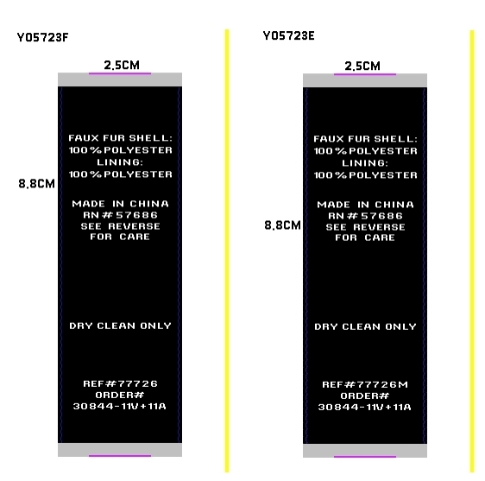
宁波制衣辅料订购单
款号 | 77726 | 30844-11V+11A |  | 吊牌 | 520
尺码 | S | M | L | XL | 合计
主标+尺码标数量 | 90 | 170 | 170 | 90 | 520
洗标数量 | 90 | 170 | 170 | 90 | 520
款号 | 77726M | 30844-11V+11A |  | 吊牌 | 510
尺码 | 1X | 2X | 3X |  | 合计
主标+尺码标数量 | 170 | 170 | 170 |  | 510
洗标数量 | 170 | 170 | 170 |  | 510

